Hoja1
 | Metodo de Biseccion
 |  |  |  | 1 |  |  | ERROR | 0.0001
 | Ejemplo 2 | f(x) = x^3 - 2x -5 |  | xi | 2
 |  |  |  | xu | 2.2
Graficar
 | x | f(x) |  | x | f(x)
 | -2.0000 | -9.0000 |  | 2 | -1.0000
 | -1.8000 | -7.2320 |  | 2.2 | 1.2480
 | -1.6000 | -5.8960 |  |  | -1.248 | < 0 | xu = xr
 | -1.4000 | -4.9440
 | -1.2000 | -4.3280 |  | 2 |  |  |  |  | < 0 xu=xr
 | -1.0000 | -4.0000 |  |  |  |  |  |  | > 0 xi =xr
 | -0.8000 | -3.9120 | iteraciones | xi | xu | xr | f(xi) | f(xr) | f(xi)f(xr)
 | -0.6000 | -4.0160 | 1 | 2 | 2.2 | 2.1 | -1 | 1.248 | -1.248000
 | -0.4000 | -4.2640 | 2 | 2 | 2.1 | 2.05 | -1 | 0.061 | -0.061000
 | -0.2000 | -4.6080 | 3 | 2.05 | 2.1 | 2.075 | -0.484875 | 0.061 | -0.029577
 | 0.0000 | -5.0000 | 4 | 2.075 | 2.1 | 2.0875 | -0.215828125 | 0.061 | -0.013166
 | 0.2000 | -5.3920 | 5 | 2.0875 | 2.1 | 2.09375 | -0.078392578125 | 0.061 | -0.004782
 | 0.4000 | -5.7360 | 6 | 2.0938 | 2.1 | 2.0969 | -0.008384066328 | 0.061 | -0.000511
 | 0.6000 | -5.9840 | 7 | 2.0938 | 2.0969 | 2.09535 | -0.008384066328 | 0.026247513209 | -0.000220
 | 0.8000 | -6.0880 | 8 | 2.0938 | 2.0953 | 2.09455 | -0.008384066328 | 0.008358063177 | -0.000070
 | 1.0000 | -6.0000 |  | 2.0945 | 2.0953 | 2.0949 | -0.000574591375 | 0.008358063177 | -0.000005
 | 1.2000 | -5.6720
 | 1.4000 | -5.0560
 | 1.6000 | -4.1040
 | 1.8000 | -2.7680
 | 2.0000 | -1.0000 |  |  | raiz= | 2.09455
 | 2.2000 | 1.2480
 | 2.4000 | 4.0240
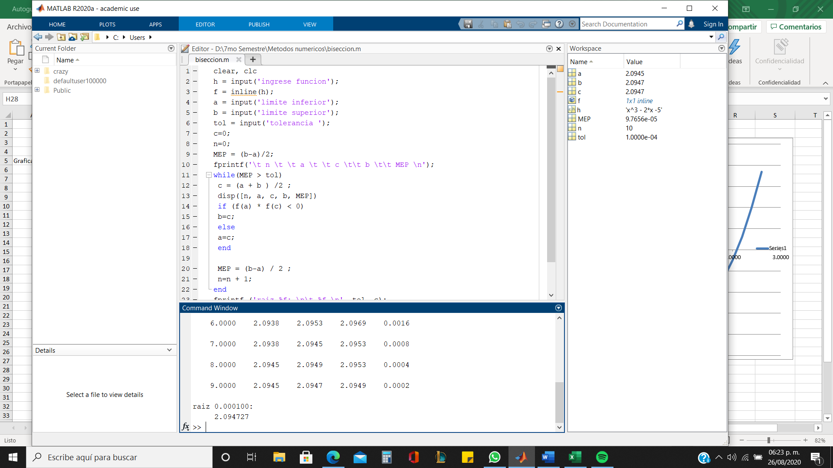
 | 2.6000 | 7.3760
 | 2.8000 | 11.3520

